Grafiko 1
Gráfico 1. Hiri-Planeamenduaren izapide egoeraren mapa. Euskal A.E. 2017

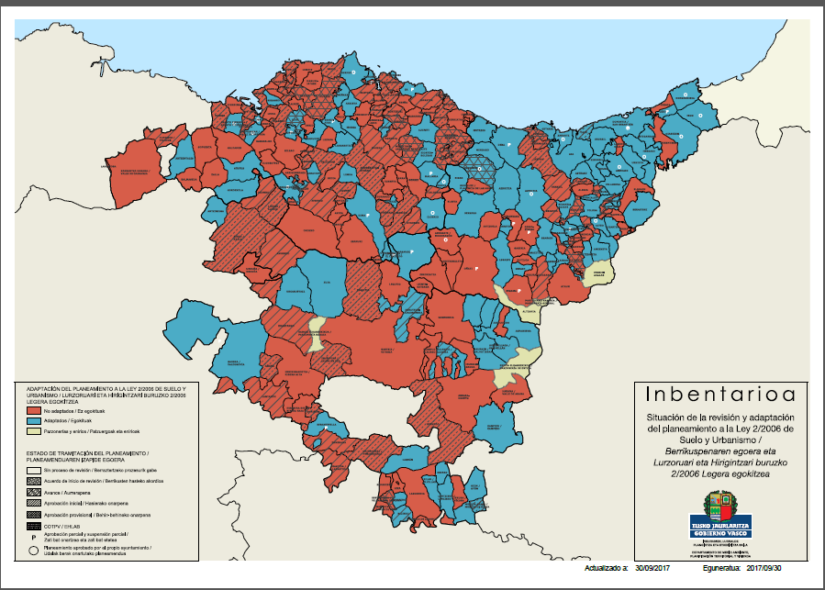

Iturria: Eusko Jaurlaritza. Ingurumen, Lurralde Plangintza eta Etxebizitza Saila. Inbentarioa
http://www.ingurumena.ejgv.euskadi.eus/r49-aa90a/eu/aa90aInbentarioaWar/visor/iniciarVisorMapaCAPV?locale=eu

